Features
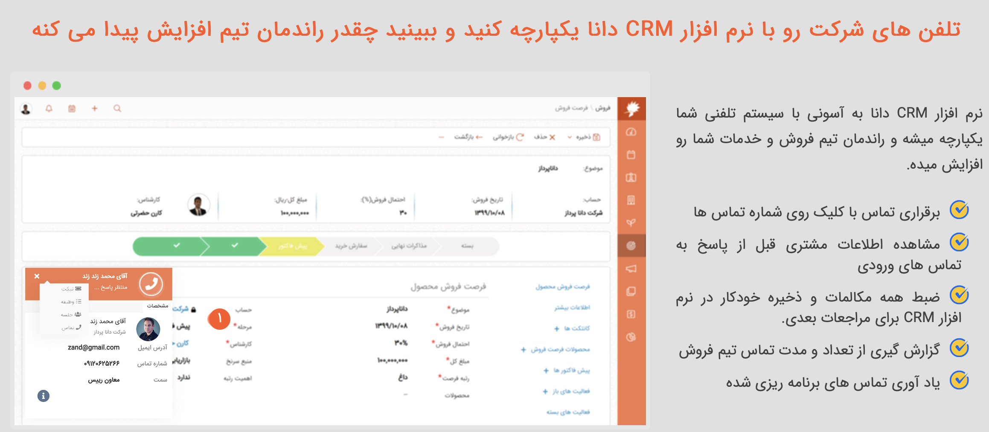

https://www.danapardaz.net/danacrm/features/
https://www.danapardaz.net/danacrm/ | دمو | رایگان
https://www.itransition.com/blog/healthcare-crm | crm for healthcare | salesforce
https://www.creatio.com/page/crm-healthcare

